Goals
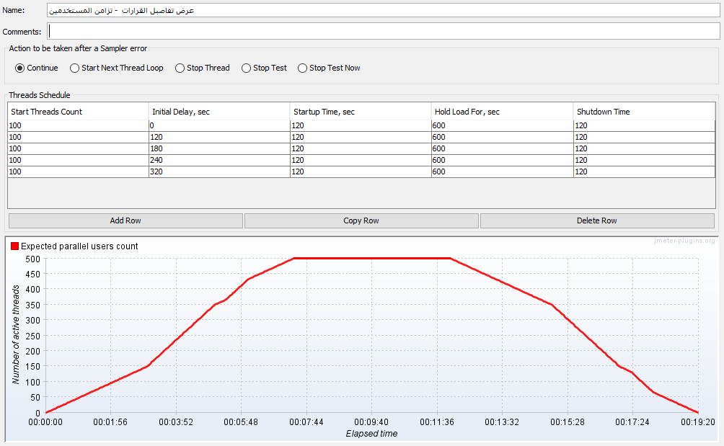
 |  |  |  | Goals
 |  |  |  | Assess performance and impacts on system upgrades
 |  |  |  | Measure response time and stability of the system under increased user loads
 |  |  |  | identify performance bottlenecks and potential problems in the system
 |  |  |  | identify performance baseline for the comparison for the subsequent data migration

Acceptance Criteria
SN | Concurrent Users | Response Time | Throughput (min) | System Recourse Utility | Error Rate | Avg
1 | 50 | 2-4 Seconds | 60
2 | 200 | 2-4 Seconds | 60
3 | 500 | 2-4 Seconds | 60

